Kolmorogov
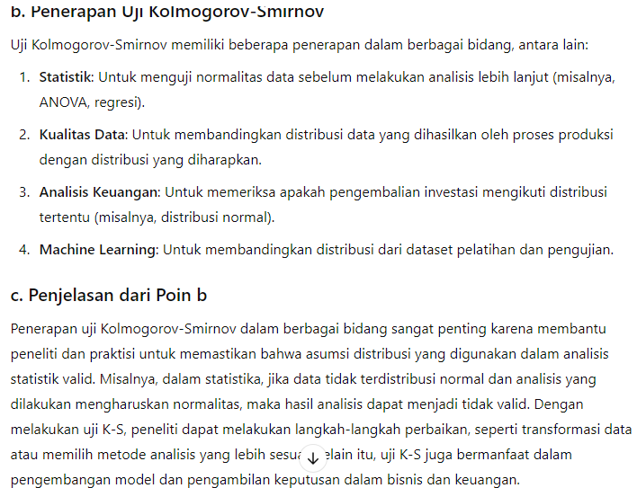
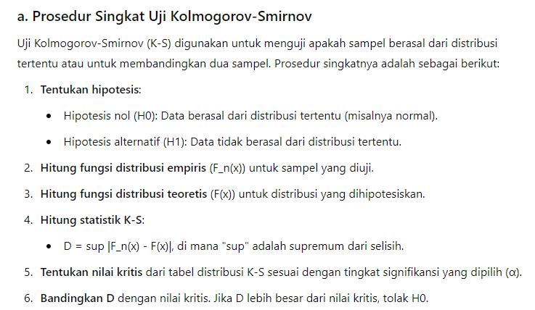
xi (Data mentah) | xi (Data) | fi (Frekuensi) | fkum | fs | z | ft | ft-fs | |ft-fs|
Diurutkan |  |  | b | fkum/n | (xi-xbar)/S | normsdist
 |  | a | a+b

 | total (n) | sum

 |  |  |  |  | Rata-Rata(xbar) | average |  | D>K | Tolak H0
 |  |  |  |  | Stdev(S) | stdev.s |  | D<K | Gagal Tolak H0
 | UJI KOLMOGOROV |  |  |  | D | max(|ft-fs|)
 | syarat |  |  |  | K | cek tabel
 | a. Data berskala interval
 | b. n besar dan n kecil
 | c. bisa data tunggal/kelompok

